상품제안서
볼펜USB메모리 64~128G | 상품코드: S25781

 |  |  |  |  |  |  | 02-713-8555 | www.synergygift.co.kr
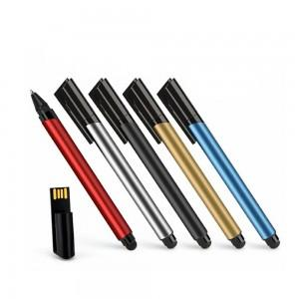

【상세/제작정보】 | <p>* 색상 랜덤혼합으로 출고됩니다</p>

【인쇄/포장옵션】 | 레이저 / 포장지포장

【공급단가】 | 수량 | 50~ | 100~ | 500~ | 1,000~ | 2,000~
*VAT별도 | 64G | 8,570원 | 8,250원 | 7,930원 | 7,620원 | 7,420원
 | 128G | 19,300원 | 18,590원 | 17,870원 | 17,160원 | 16,730원

【상품 URL】 | https://www.synergygift.co.kr:443/src/goods_detail.php?gdno=25781

